Aufgabe
Aufgabe: Zentrale Botschaft
Schritte:
1. Daten prüfen: Sind alle Werte in % formatiert?
2. Dashboarding: Erstelle für die nachfolgenden 2 Aufgaben jeweils die vier Grunddiagrammtypen (Säulen und/oder Balken, Kreis und/oder Ring, Linie, Punkt).
3. Betrachte die unterschiedlichen Visualisierungen und versuche ein Muster in den Daten zu finden.
Was könnte interessant sein?
4. Formuliere eine zentrale Botschaft für jenes Diagramm, wo Du eine Story entdeckt hast. Berücksichtige die 4 Regeln für gute Botschaften.
Die 4 Regeln für eine gute Botschaft:
Die zentrale Botschaf vermittelt auch ohne Visualisierung das, worum es geht (nicht generisch formuliert)
Es gibt nur eine einzige zentrale Aussage pro Visualisierung
Die zentrale Botschaft ist einfach formuliert und enthält keine Jargons
Sollte zielgruppenorientiert sein. Was interessiert die Zielgruppe am meisten?

1. | Überprüfe die Daten auf Korrektheit und Plausibilität |  |  |  |  |  | Original Diagramm
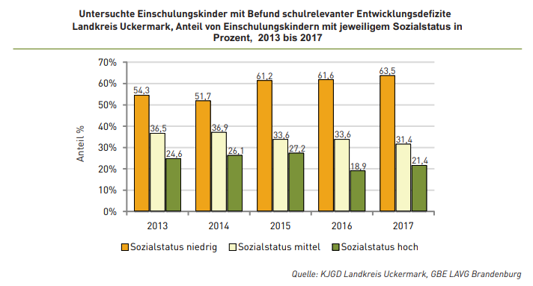
 | Jahr | 2013 | 2014 | 2015 | 2016 | 2017
 | Sozialstatus niedrig | 54.3% | 51.7% | 61.2% | 61.6% | 63.5%
 | Sozialstatus mittel | 36.5% | 36.9% | 33.6% | 33.6% | 31.4%
 | Solzialstatus hoch | 24.6% | 26.1% | 27.2% | 18.9% | 21.4%

2. | Erstelle auf Basis dieser Daten mind. vier Diagramme nach den vier Grundtypen (Dashboarding)

 | Dashboarding-Bereich (ALT+F1)

3. | Welches Diagramm zeigt eine Auffälligkeit?
 | Antwort:

4. | Leite aus dieser Auffälligkeit eine zentrale Botschaft ab

Lösung
Lösung | Daten prüfen: | Daten sind korrekt formatiert und plausibel |  |  |  |  | Original Diagramm

 | Jahr | 2013 | 2014 | 2015 | 2016 | 2017
 | Sozialstatus niedrig | 54.3% | 51.7% | 61.2% | 61.6% | 63.5%
 | Sozialstatus mittel | 36.5% | 36.9% | 33.6% | 33.6% | 31.4%
 | Solzialstatus hoch | 24.6% | 26.1% | 27.2% | 18.9% | 21.4%

 | Erstelle auf Basis dieser Daten mind. vier Diagramme nach den vier Grundtypen (Dashboarding)

 | Dashboarding-Bereich Aufgabe 2
 | Sozialstatus niedrig | Sozialstatus mittel | Solzialstatus hoch
2013 | 54.3% | 36.5% | 24.6%
2014 | 51.7% | 36.9% | 26.1%
2015 | 61.2% | 33.6% | 27.2%
2016 | 61.6% | 33.6% | 18.9%
2017 | 63.5% | 31.4% | 21.4%
 | Sozialstatus niedrig | Sozialstatus mittel | Solzialstatus hoch
2013 | 54.3% | 36.5% | 24.6%
2014 | 51.7% | 36.9% | 26.1%
2015 | 61.2% | 33.6% | 27.2%
2016 | 61.6% | 33.6% | 18.9%
2017 | 63.5% | 31.4% | 21.4%
 | Sozialstatus niedrig | Sozialstatus mittel | Solzialstatus hoch
2013 | 54.3% | 36.5% | 24.6%
2014 | 51.7% | 36.9% | 26.1%
2015 | 61.2% | 33.6% | 27.2%
2016 | 61.6% | 33.6% | 18.9%
2017 | 63.5% | 31.4% | 21.4%

 | Sozialstatus niedrig | Sozialstatus mittel | Solzialstatus hoch
2013 | 54.3% | 36.5% | 24.6%
2014 | 51.7% | 36.9% | 26.1%
2015 | 61.2% | 33.6% | 27.2%
2016 | 61.6% | 33.6% | 18.9%
2017 | 63.5% | 31.4% | 21.4%
 | Sozialstatus niedrig | Sozialstatus mittel | Solzialstatus hoch
2013 | 54.3% | 36.5% | 24.6%
2014 | 51.7% | 36.9% | 26.1%
2015 | 61.2% | 33.6% | 27.2%
2016 | 61.6% | 33.6% | 18.9%
2017 | 63.5% | 31.4% | 21.4%

 | Welches Diagramm zeigt eine Auffälligkeit?
 | Antwort:
 | Liniendiagramm

 | Leite aus dieser Auffälligkeit eine zentrale Botschaft ab
 | Die schulrelevanten Entwicklungsdefizite bei Einschulkindern haben sich im Landkreis Uckermark von 2013 bis 2017 ausschließlich bei den Kindern mit niedrigen Sozialstatus erhöht.

